Screen Import Candidate
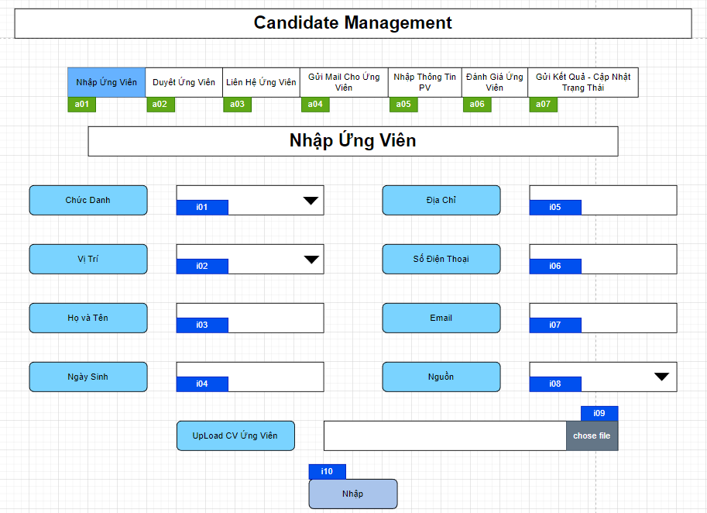
 |  |  |  |  |  |  |  |  |  |  |  | Thanh Tasbar Chuyển Task
 |  |  |  |  |  |  |  |  |  |  |  | Mã Số | Item | input/output | Thuộc tính | Giới hạn input | Input số digit | Requied input | Format output | Giá trị khởi tạo | Tab thứ tự đi | Độ rộng có thể | Function | No.Chức năng | Domain Model | Note
 |  |  |  |  |  |  |  |  |  |  |  | a01 | Nhập Ứng Viên | output | Button
 |  |  |  |  |  |  |  |  |  |  |  | a02 | Duyệt Ứng Viên | output | Button
 |  |  |  |  |  |  |  |  |  |  |  | a03 | Liên Hệ Ứng Viên | output | Button
 |  |  |  |  |  |  |  |  |  |  |  | a04 | Gửi Mail cho Ứng Viên | output | Button
 |  |  |  |  |  |  |  |  |  |  |  | a05 | Nhập Thông Tin PV | output | Button
 |  |  |  |  |  |  |  |  |  |  |  | a06 | Đánh Giá Ứng Viên | output | Button
 |  |  |  |  |  |  |  |  |  |  |  | a07 | Gửi Kết Quả - Cập Nhật Trạng Thái | output | Button

Mã Số | Item | input/output | Thuộc tính | Giới hạn input | Input số digit | Requied input | Format output | Giá trị khởi tạo | Tab thứ tự đi | Độ rộng có thể | Function | No.Chức năng | Domain Model | Note
i01 | Chức Danh | input | Combobox |  |  | Yes
i02 | Vị Trí | input | Combobox |  |  | Yes
i03 | Họ và Tên | input | String |  | 50 | Yes
i04 | Ngày Sinh | input | Date |  |  | Yes
i05 | Địa Chỉ | input | String |  |  | Yes
i06 | Số Điện Thoại | input | String |  |  | Yes
i07 | Email | input | String |  |  | Yes
i08 | Nguồn | input | Combobox |  |  | Yes
i09 | Chose File | input | Input[file] |  |  | Yes
i10 | Nhập | input | Button |  |  | Yes |  |  |  |  |  | 1

Detail Design
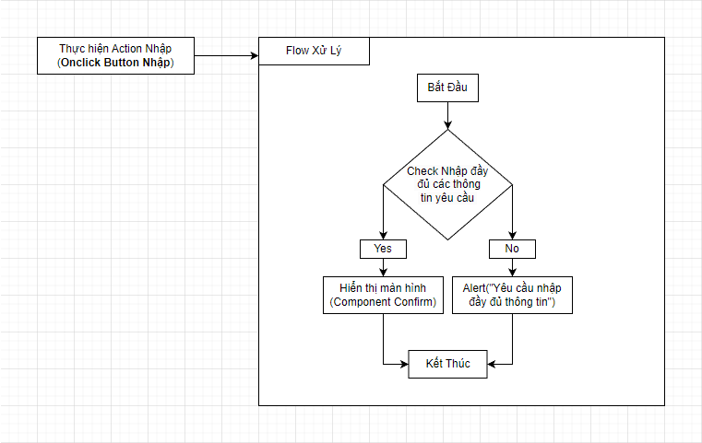
Bản Thiết Kế Chi Tiết |  |  |  | Chức năng : | Hiển Thị FormNhập Thông Tin Ứng Viên | Người tạo : | ToanHH | Ngày Tạo : | 29/03/2023

 | Function List
 | No | Tên Chức Năng | Giải Thích
 | 1 | Hiển Thị Khởi Tạo | Thực hiện hiển thị màn hình của component
 | 2 | Hiển Thị Modal Xác Nhận TT Ứng Viên | Hiển Thị Modal Xác nhận lại thông tin ứng viên Import

 | Danh Sách API
 | No | Tên API | Action trên Screen

 | Danh Sách API bên ngoài
 | No | Tên API | Action trên Screen

1.Hiển Thị Khởi Tạo
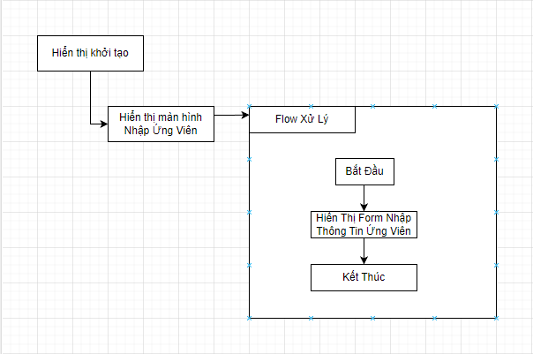

Hiển Thị Modal Xác Nhận TT Ứng Viên

